Worksheet
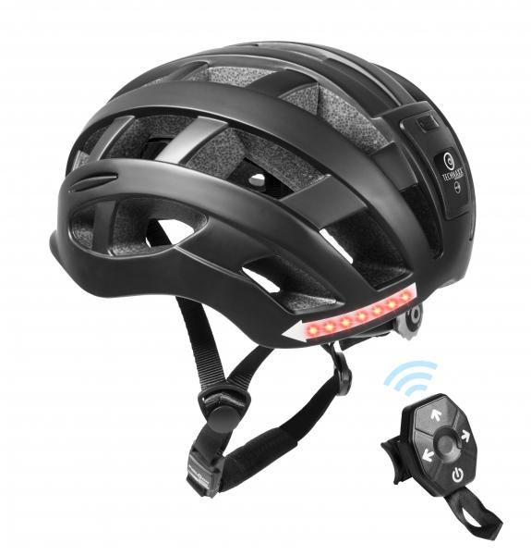
Technaxx Fahrradhelm mit Blinker + Licht TX-161 Größe M

Artikelnummer | 4929 |  | VE | 4
EAN | 4260358124889 |  | Stück pro Palette | 120
Zollnummer | 65061010 |  | Lagen Pro Palette | 5

Abmessungen - Artikel
Länge(cm) | Breite(cm) | Höhe(cm) | Gewicht(g)
27 | 22 | 15 | 320

Abmessungen - Artikelverpackung
Länge(cm) | Breite(cm) | Höhe(cm) | Leergewicht(g) | Gewicht(g) Artikel+Verpackung
33.3 | 22.3 | 17 | 0 | 500

Abmessungen - VE Karton (Masterkarton)
Länge(cm) | Breite(cm) | Höhe(cm) | Gewicht(g)
36 | 47 | 35 | 2200

Verpackung - Bestandteile
Rest Zubehör (g) | Papier/Pappe (g) | Styropor (g) | Kunstst. Hohlkörper(g) | Kunstst. Folien(g) | Materialverbunde (g)
0 | 0 | 0 | 0 | 0 | 0

Batterie- / Akkuinformationen
Batterie-benötigt | Batterie enthalten | Batterie-Typ | Batterie-System(Art)
Ja | Ja | Keine | Li-Ion - Lithium-Ionen-Akku
Anzahl(stk.) | Gewicht/Stk.(g) | Energiedichte(WH/Kg) | Leistung(WH)
0 | 0 | 0 | 0

Lithium Baterie
Energiegehalt | Gewicht (Kg)
0 | 0

Weiterführende Informationen
Technaxx Reseller Portal

